云南
阳历 | 阴历 | 请假 | planB | 预算
2018-01-23 | 腊月十八 | 上班 | 北京自驾出发
2018-01-24 | 腊月十九 | 婚假 | 到达重庆 转到垫江 定路线 商讨细节 住宿垫江
2018-01-25 | 腊月二十 | 婚假 | 选服装 试妆面 住宿垫江
2018-01-26 | 腊月二十一 | 婚假 | 回永川 准备
2018-01-27 | 腊月二十二 | 婚假 | 宴请宾客
2018-01-28 | 腊月二十三 | 婚假 | 出发去垫江 布置婚房
2018-01-29 | 腊月二十四 | 婚假 | 接亲 拍外景 婚礼 送客
2018-01-30 | 腊月二十五 | 婚假 | 休整
2018-01-31 | 腊月二十六 | 婚假 | 整理 回门
2018-02-01 | 腊月二十七 | 婚假 | 休整
2018-02-02 | 腊月二十八 | 婚假 | 自驾游开始 走高速16小时到 不走高速19小时 泸沽湖 | 1500
2018-02-03 | 腊月二十九 | 倒休 | 泸沽湖 |  | 摩梭人
2018-02-04 | 腊月三十 | 法定 | 5小时到丽江（玉龙雪山） |  | 成人礼 13岁成年 女-穿裙礼 男-穿裤礼 未成年-麻布长衫遮身 走婚
2018-02-05 | 正月初一 | 法定 | 2.5小时到虎跳峡（白水台） |  | 害羞禁忌 人前不能提性相关的的词
2018-02-06 | 正月初二 | 法定 | 4小时到迪庆（纳帕海） |  | 母系氏族 舅权 知父不亲父
2018-02-07 | 正月初三 | 法定 | 5小时到大理（洱海）
2018-02-08 | 正月初四 | 法定 | 大理（双廊 南诏 苍山） |  | 纳西族
2018-02-09 | 正月初五 | 法定 | 16小时返回重庆 安顿 | 1500
2018-02-10 | 正月初六 | 法定 | 上午10点左右达到北京 休整 | 1500
2018-02-11 | 正月初七 | 上班 | 上班 |  | 平均温度：17℃
 |  |  |  |  | 早晚温差大
 |  |  |  |  | 1月的平均温度：5－6℃
2019-04-30 | 三月二十六 | 上班 | 下午4点出发，晚11点到重庆 |  | 阳光直射紫外线较强
2019-05-01 | 三月二十七 | 法定 |  |  | 镜、防晒霜、雨伞
2019-05-02 | 三月二十八 | 法定
2019-05-03 | 三月二十九 | 法定
2019-05-04 | 三月三十 | 法定
2019-05-05 | 四月初一 | 倒休 | 上午7点出发到重庆 下午3点出发回北京
2019-05-06 | 四月初二 | 上班 | 上午10点到达北京

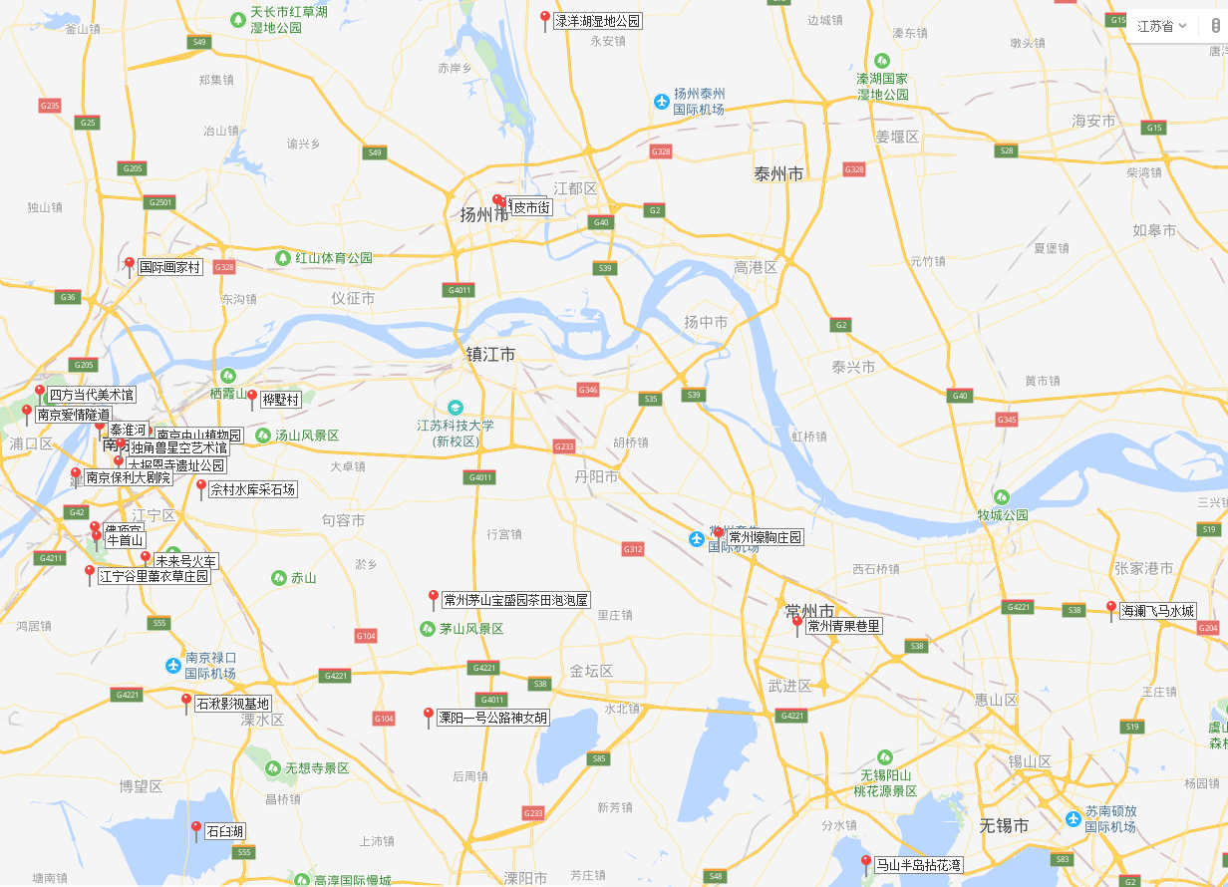
2019-08-03 | 七月初三 | 周六 | 早上6点北京南出发 中午12点半到南京南 安顿后游大报恩寺 秦淮河 | 1500
2019-08-04 | 七月初四 | 周日 | 保利大剧院 牛首山 未来火车号 | 500
2019-08-05 | 七月初五 | 年假 | 石湫影视基地 石臼湖 | 500
2019-08-06 | 七月初六 | 年假 | 溧阳一号公路神女湖 佘村水库采石场 | 500
2019-08-07 | 七月初七 | 年假 | 中山植物园 桦墅村 | 500
2019-08-08 | 七月初八 | 年假 | 爱情隧道 四方当代美术馆 国际画家村 收拾出发到扬州 | 600
2019-08-09 | 七月初九 | 倒休 | 钟书阁 皮市街 绿洋湖湿地公园 启程回京 | 500
2019-08-10 | 七月初十 | 周六
2019-08-11 | 七月十一 | 周日

2019-08-17 | 七月十七 | 周六 | 早上5点自驾家里出发
2019-08-18 | 七月十八 | 周日

2019-10-01 | 九月初三 | 国庆 | 火车出发
2019-10-02 | 九月初四 | 国庆 | 火车到达 住宿建波/朋友
2019-10-03 | 九月初五 | 国庆 | 同学会 住宿酒店
2019-10-04 | 九月初六 | 国庆 | 早8点出发去垫江9点到 租车 安装空调 看外婆
2019-10-05 | 九月初七 | 国庆 | 在垫江玩 还车 住宿幺妈
2019-10-06 | 九月初八 | 国庆 | 离开垫江去成都 住宿？
2019-10-07 | 九月初九 | 国庆 | 成都游玩 住宿？
2019-10-08 | 九月初十 | 年假 | 成都游玩 住宿？
2019-10-09 | 九月十一 | 年假 | 成都游玩 住宿？
2019-10-10 | 九月十二 | 年假 | 妈妈生日 住宿？
2019-10-11 | 九月十三 | 年假 | 成都游玩 住宿？
2019-10-12 | 九月十四 | 倒休 | 去重庆办理方式变更 乘车回北京
2019-10-13 | 九月十五 | 周日 | 到达北京 休整

2019-10-01 | 九月初三 | 国庆 | 火车出发
2019-10-02 | 九月初四 | 国庆 | 火车到达 住宿建波/朋友
2019-10-03 | 九月初五 | 国庆 | 同学会 住宿酒店
2019-10-04 | 九月初六 | 国庆 | 早8点出发去垫江9点到 租车 安装空调 看外婆
2019-10-05 | 九月初七 | 国庆 | 在垫江玩 还车 住宿幺妈
2019-10-06 | 九月初八 | 国庆 | 离开垫江去遵义 到茅台 去看伯爷
2019-10-07 | 九月初九 | 国庆 | 到仁怀 看中医 和爸爸一起去成都/从遵义出发去成都
2019-10-08 | 九月初十 | 年假 | 成都游玩 住宿？
2019-10-09 | 九月十一 | 年假 | 成都游玩 住宿？
2019-10-10 | 九月十二 | 年假 | 妈妈生日 住宿？
2019-10-11 | 九月十三 | 年假 | 成都游玩 住宿？
2019-10-12 | 九月十四 | 倒休 | 去重庆办理方式变更 乘车回北京
2019-10-13 | 九月十五 | 周日 | 到达北京 休整

